量化一-结算数据
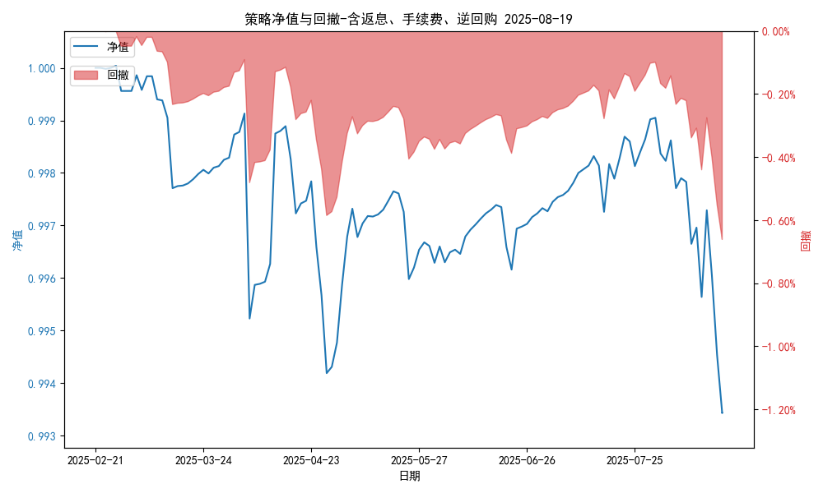
统计日期 | 2025-08-19 | (金额单位：元)
一、账户资产及收益情况
账户名称 | 量化一
账户编号 | 85001
资产单元名称 | 量化一-投机单元 | 权益类一单元
单元资产净值 | 5,744,939.30 | 24,057,965.92
账户资产净值 | 29,802,905.22
返息、逆回购 | 26,112.85 | 168,394.98
手续费 | 1,657.62 | -
总盈利/亏损(含返息、逆回购、手续费) | -197094.78
收益率(含返息、逆回购、手续费) | -0.657%
总盈利/亏损(不含返息、逆回购、手续费) | -393,260.23
收益率(不含返息、逆回购、手续费) | -1.3109%
二、净值列示
实收资本 | 30,000,000.00
资产净值 | 29,802,905.22
总份额 | 30,000,000.00
期初单位净值 | 1.00
昨日单位净值(含返息、逆回购、手续费) | 0.99343
单位净值(含返息、逆回购、手续费) | 0.99343
日净值增长率(含返息、逆回购、手续费) | 2e-05%
昨日单位净值(不含返息、逆回购、手续费) | 0.98689
单位净值(不含返息、逆回购、手续费) | 0.98689
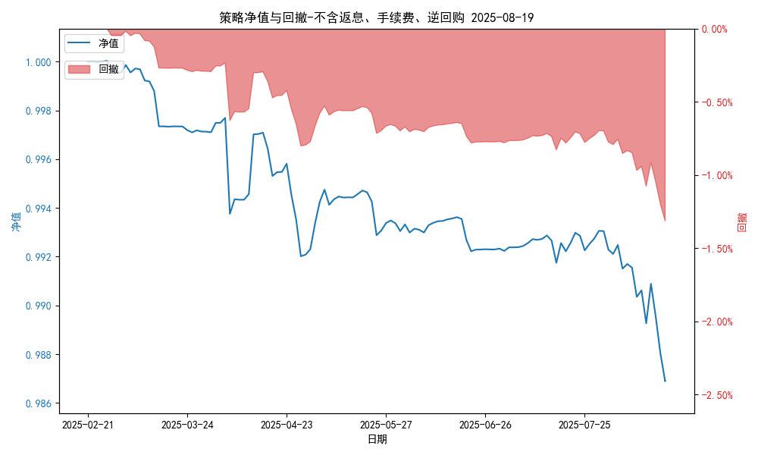
日净值增长率(不含返息、逆回购、手续费) | 0.00013%
三、保证金使用情况
占用 | 410,284.80 | -
账户权益 | 5,747,419.30 | -
风险度 | 7.054% | -
四、交易情况
交易方向及数量 | 今日交易: 0 只股指期货合约, 0 只股指期权合约， 成交合约价值 0.0 万 | 买入股票: 20 只, 卖出股票: 0 只, 股票合计成交金额: 16.32 万元
五、持仓情况
持仓品种及数量 | 当前持有: 2 只股指期货合约, 0 只股指期权合约, 持仓合约价值 624.94 万元, 其中: 多仓: IH2509(4 手), 空仓: IM2509(2 手) | 股票: 20 只
注: 1、总盈利/亏损(不含逆回购): 根据032盈亏数据计算,未扣除中金所申报费。 2、总盈利/亏损(含逆回购)：已扣除中金所申报费；按照O32盈亏数据计算的未扣除申报费的金额为：-224865.25 元。 3、返息: 26112.85元。

量化一-收盘数据
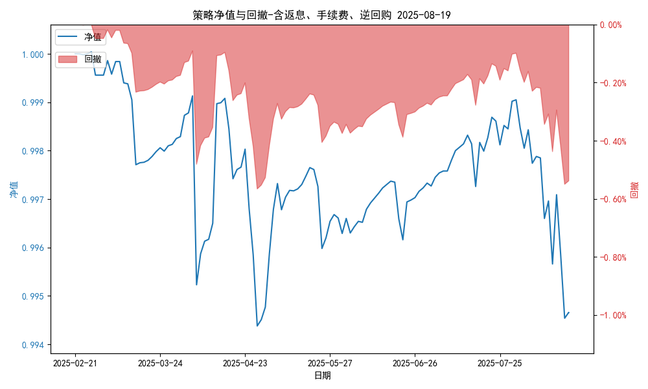
统计日期 | 2025-08-19 | (金额单位：元)
一、账户资产及收益情况
账户名称 | 量化一
账户编号 | 85001
资产单元名称 | 量化一-投机单元 | 权益类一单元
单元资产净值 | 5,781,739.29 | 24,057,965.92
账户资产净值 | 29,839,705.21
返息、逆回购 | 26,112.85 | 168,394.98
手续费 | 1,657.62 | -
盈利/亏损(含返息、逆回购、手续费) | -218,260.71 | 57,965.92
总盈利/亏损(含返息、逆回购、手续费) | -160,294.79
收益率(含返息、逆回购、手续费) | -0.5343%
盈利/亏损(不含返息、逆回购、手续费) | -246,031.18 | -110,429.15
总盈利/亏损(不含返息、逆回购、手续费) | -356,460.24
收益率(不含返息、逆回购、手续费) | -1.1882%
二、净值列示
实收资本 | 30,000,000.00
资产净值 | 29,839,705.21
总份额 | 30,000,000.00
期初单位净值 | 1.00
昨日单位净值(含返息、逆回购、手续费) | 0.99466
单位净值(含返息、逆回购、手续费) | 0.99466
日净值增长率(含返息、逆回购、手续费) | -0.00032%
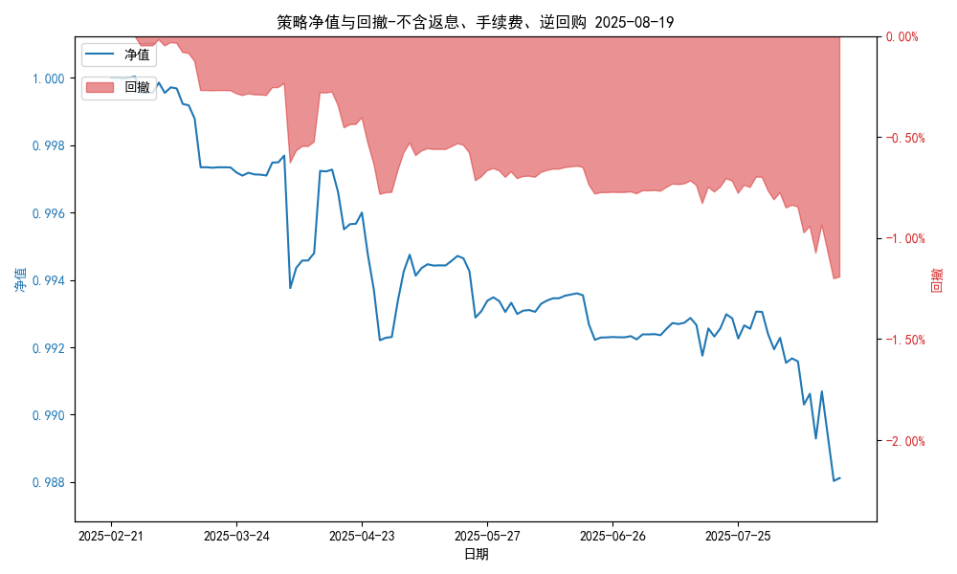
昨日单位净值(不含返息、逆回购、手续费) | 0.98689
单位净值(不含返息、逆回购、手续费) | 0.98812
日净值增长率(不含返息、逆回购、手续费) | 0.12443%
三、保证金使用情况
占用 | 410,284.80 | -
账户权益 | 5,781,739.29 | -
风险度 | 7.0962% | -
四、交易情况
交易方向及数量 | 今日交易: 0 只股指期货合约, 0 只股指期权合约， 成交合约价值 0.0 万 | 买入股票: 20 只, 卖出股票: 0 只, 股票合计成交金额: 16.32 万元
五、持仓情况
持仓品种及数量 | 当前持有: 2 只股指期货合约, 0 只股指期权合约, 持仓合约价值 624.94 万元, 其中: 多仓: IH2509(4 手), 空仓: IM2509(2 手) | 股票: 20 只
注: 1、盈利/亏损(不含逆回购)数据暂未包含中金所申报费，盈利/亏损(含逆回购)数据已包含中金所申报费。 2、返息: 26112.85元。

量化二-结算数据
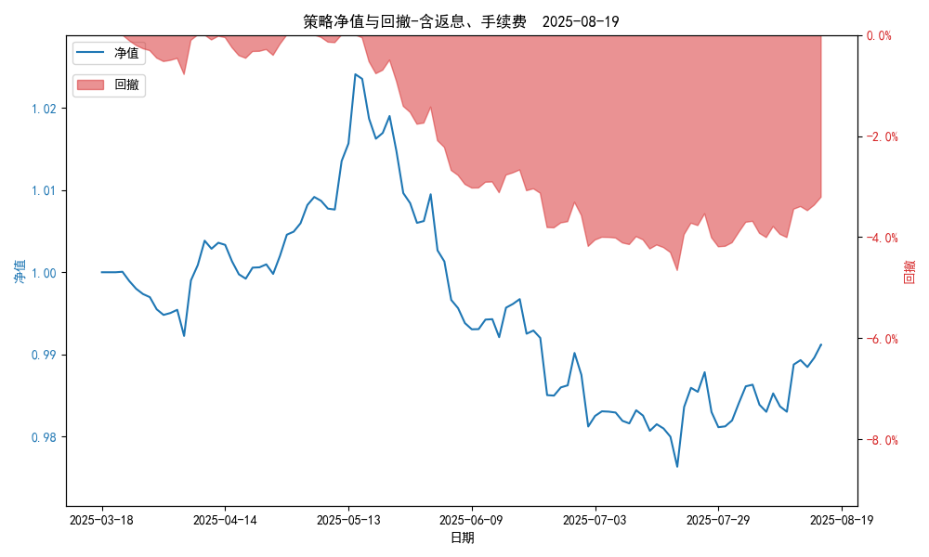
统计日期 | 2025-08-19, (金额单位：元)
一、账户资产及收益情况
账户名称 | 量化二
账户编号 | 85012
资产单元名称 | 量化二-投机单元
账户资产净值 | 9,912,058.09
返息 | 31,477.54
手续费 | 6,320.30
总盈利/亏损(含返息、手续费) | -87,941.91
收益率(含返息、手续费) | -0.8794%
总盈利/亏损(不含返息、手续费) | -125,739.75
收益率(不含返息、手续费) | -1.2574%
二、净值列示
实收资本 | 10,000,000.00
资产净值 | 9,912,058.09
总份额 | 10,000,000.00
期初单位净值 | 1.00
昨日单位净值(含返息、手续费) | 0.99121
单位净值(含返息、手续费) | 0.99121
日净值增长率(含返息、手续费) | -0.00042%
昨日单位净值(不含返息、手续费) | 0.98743
单位净值(不含返息、手续费) | 0.98743
日净值增长率(不含返息、手续费) | -0.0004%
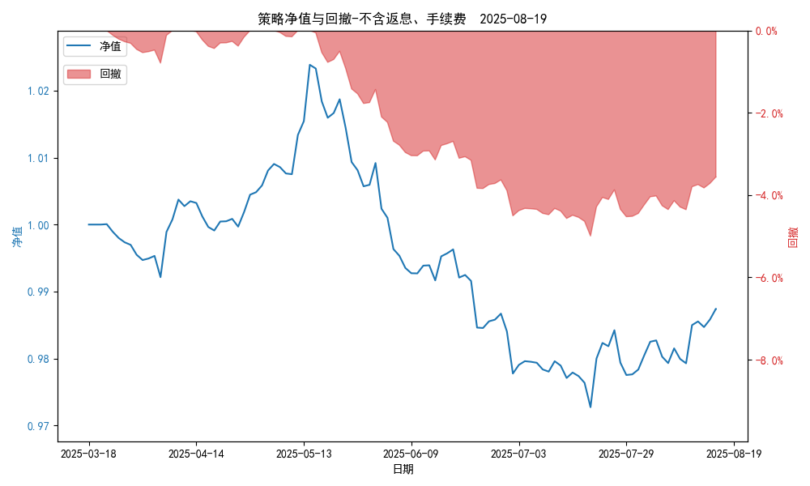
三、保证金使用情况
占用 | 651,621.55
账户权益 | 9,912,058.09
风险度 | 6.5467%
四、交易情况
交易方向及数量 | 今日交易 22 只期货合约 成交合约价值 386.97 万元 卖出开仓: 11 只 买入平仓: 8 只 买入开仓: 2 只 卖出平仓: 3 只
五、持仓情况
持仓品种及数量 | 共持仓 33只期货， 持仓合约价值 760.44 万元, 其中空仓: 22 只,多仓: 11 只

量化二-收盘数据
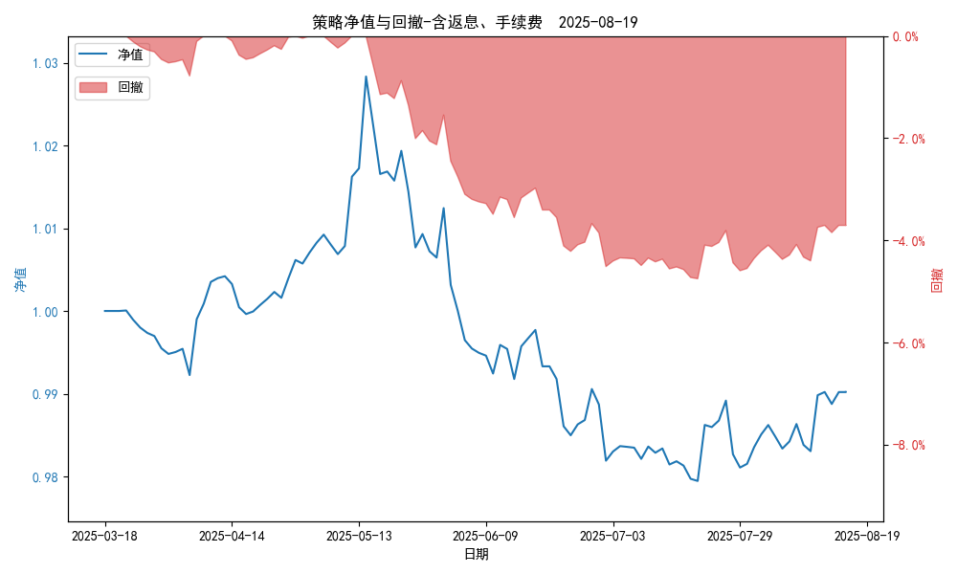
统计日期 | 2025-08-19, (金额单位：元)
一、账户资产及收益情况
账户名称 | 量化二
账户编号 | 85012
资产单元名称 | 量化二-投机单元
账户资产净值 | 9,902,043.00
返息 | 31,477.54
手续费 | 6,320.30
总盈利/亏损(含返息、手续费) | -97,957.00
收益率(含返息、手续费) | -0.9796%
总盈利/亏损(不含返息、手续费) | -135,754.84
收益率(不含返息、手续费) | -1.3575%
二、净值列示
实收资本 | 10,000,000.00
资产净值 | 9,902,043.00
总份额 | 10,000,000.00
期初单位净值 | 1.00
昨日单位净值(含返息、手续费) | 0.9902
单位净值(含返息、手续费) | 0.9902
日净值增长率(含返息、手续费) | 0.00043%
昨日单位净值(不含返息、手续费) | 0.98642
单位净值(不含返息、手续费) | 0.98642
日净值增长率(不含返息、手续费) | 0.00046%
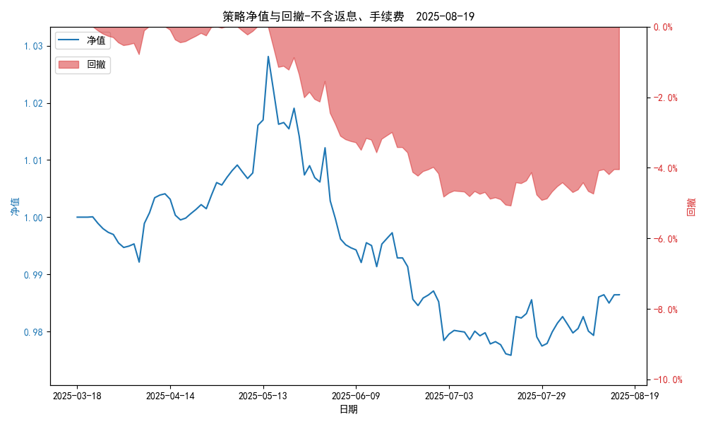
三、保证金使用情况
占用 | 651,621.55
账户权益 | 9,902,043.00
风险度 | 6.5807%
四、交易情况
交易方向及数量 | 今日交易 22 只期货合约 成交合约价值 386.97 万元 卖出开仓: 11 只 买入平仓: 8 只 买入开仓: 2 只 卖出平仓: 3 只
五、持仓情况
持仓品种及数量 | 共持仓 33只期货， 持仓合约价值 760.44 万元, 其中空仓: 22 只,多仓: 11 只

量化三-结算数据
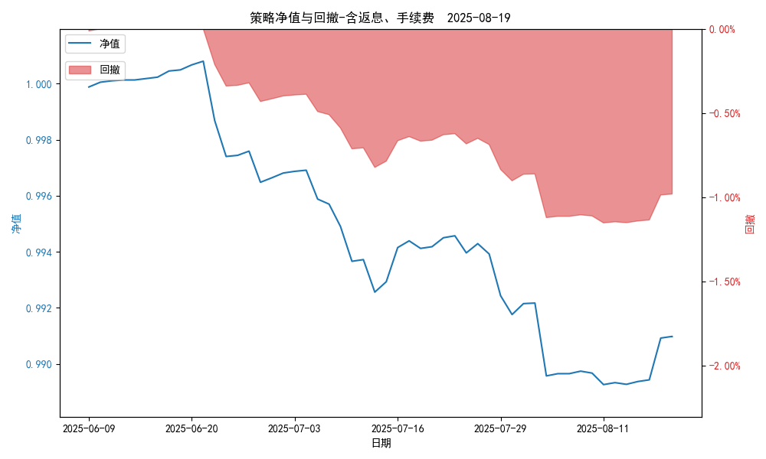
统计日期 | 2025-08-19, (金额单位：元) | 统计日期
一、账户资产及收益情况
账户名称 | 量化三
账户编号 | 85016
资产单元名称 | 量化三投机 | 量化三股票单元
单元资产净值 | 4,104,489.98 | 850,398.19
账户资产净值 | 4,954,888.17
返息、逆回购 | 12,237.78 | 398.19
手续费 | 1,781.16 | -
总盈利/亏损(含返息、逆回购、手续费) | -45,111.83
收益率(含返息、逆回购、手续费) | -0.9022%
总盈利/亏损(不含返息、逆回购、手续费) | -59,528.96
收益率(不含返息、逆回购、手续费) | -1.1906%
二、净值列示
实收资本 | 5,000,000.00
资产净值 | 4,954,888.17
总份额 | 5,000,000.00
期初单位净值 | 1.00
昨日单位净值(含返息、逆回购、手续费) | 0.99098
单位净值(含返息、逆回购、手续费) | 0.99098
日净值增长率(含返息、逆回购、手续费) | -0.00024%
昨日单位净值(不含返息、逆回购、手续费) | 0.98809
单位净值(不含返息、逆回购、手续费) | 0.98809
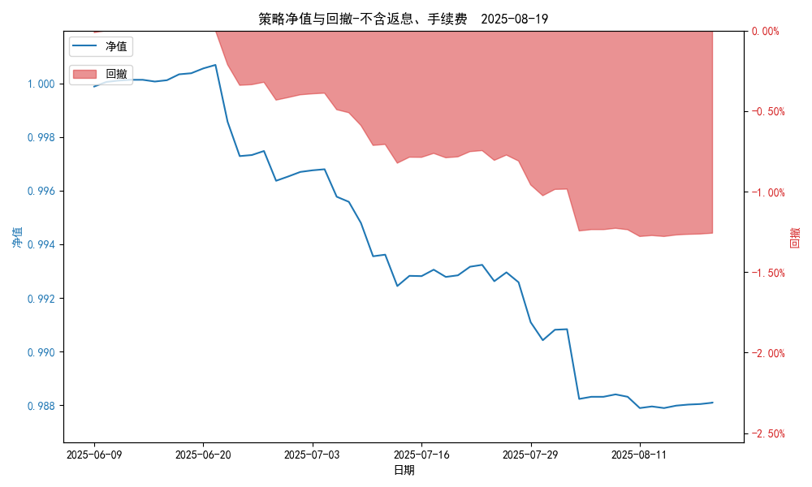
日净值增长率(不含返息、逆回购、手续费) | 0.00043%
三、保证金使用情况
占用 | 0.00 | -
账户权益 | 4,104,489.98 | -
风险度 | 0.0% | -
四、交易情况
交易方向及数量 | 今日交易 2 只期货, 成交合约价值 1766.88 万元,其中 1.国债期货: 买入开仓: 1只 (T2509) 卖出平仓: 1只 (T2509) 2.黄金期货: 买入开仓: 1只 (au2510) 卖出平仓: 1只 (au2510) 3.铜期货:无 4.其他品种:无 | 买入股票: 0 只, 卖出股票: 0 只, 股票合计成交金额: 0 万元
五、持仓情况
持仓品种及数量 | 共持仓: 0 只期货, 持仓合约价值 0.0 万元, 其中: 国债期货 0只 黄金期货 0只 铜期货 0只 其他品种 0只 | 股票: 0 只

量化三-收盘数据
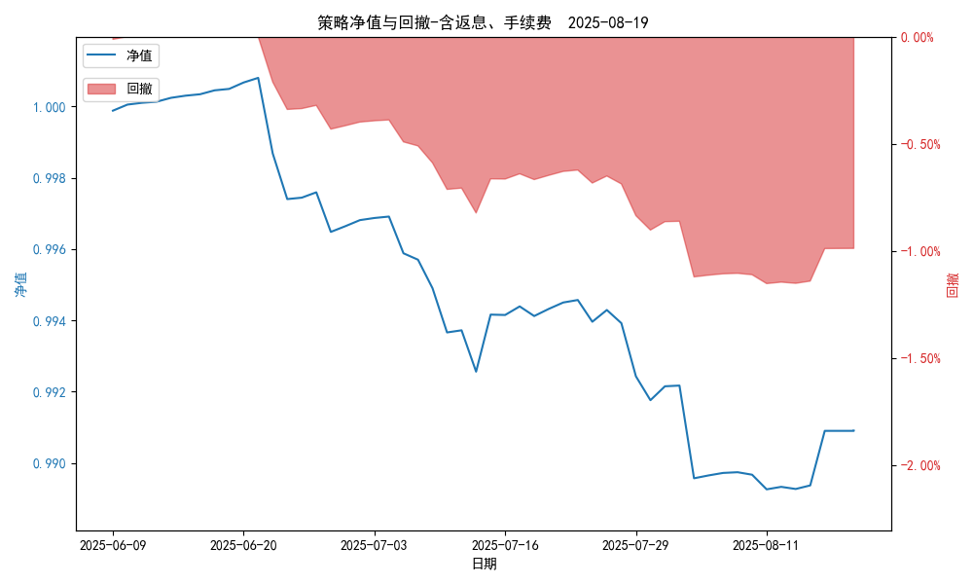
统计日期 | 2025-08-19, (金额单位：元) | 统计日期
一、账户资产及收益情况
账户名称 | 量化三
账户编号 | 85016
资产单元名称 | 量化三投机 | 量化三股票单元
单元资产净值 | 4,104,124.65 | 850,398.19
账户资产净值 | 4,954,522.84
返息、逆回购 | 12,237.78 | 398.19
手续费 | 1,781.16 | -
盈利/亏损(含返息、逆回购、手续费) | -45,875.35 | 398.19
总盈利/亏损(含返息、逆回购、手续费) | -45,477.16
收益率(含返息、逆回购、手续费) | -0.9095%
盈利/亏损(不含返息、逆回购、手续费) | -59,894.29 | 0.00
总盈利/亏损(不含返息、逆回购、手续费) | -59,894.29
收益率(不含返息、逆回购、手续费) | -1.1979%
二、净值列示
实收资本 | 5,000,000.00
资产净值 | 4,954,522.84
总份额 | 5,000,000.00
期初单位净值 | 1.00
昨日单位净值(含返息、逆回购、手续费) | 0.9909
单位净值(含返息、逆回购、手续费) | 0.9909
日净值增长率(含返息、逆回购、手续费) | 0.00046%

昨日单位净值(不含返息、逆回购、手续费) | 0.98802
单位净值(不含返息、逆回购、手续费) | 0.98802
日净值增长率(不含返息、逆回购、手续费) | 0.00012%
三、保证金使用情况
占用 | 0.00 | -
账户权益 | 4,104,124.65 | -
风险度 | 0.0% | -
四、交易情况
交易方向及数量 | 今日交易 2 只期货, 成交合约价值 1766.88 万元,其中 1.国债期货: 买入开仓: 1只 (T2509) 卖出平仓: 1只 (T2509) 2.黄金期货: 买入开仓: 1只 (au2510) 卖出平仓: 1只 (au2510) 3.铜期货:无 4.其他品种:无 | 买入股票: 0 只, 卖出股票: 0 只, 股票合计成交金额: 0 万元
五、持仓情况
持仓品种及数量 | 共持仓: 0 只期货, 持仓合约价值 0.0 万元, 其中: 国债期货 0只 黄金期货 0只 铜期货 0只 其他品种 0只 | 股票: 0 只

